63 住宅延べ面積（１住宅当たり）
 | 63 住宅延べ面積（１住宅当たり）

 | 時点 2023(R5)年（５年毎） |  |  |  |  |  |  | 平 均 値 |  |  |  | 74.39
 | 単位 ㎡ |  |  |  |  |  |  | 標準偏差 |  |  |  | 45.88
 | 市町村名 | 指標 | 順位 |  | #REF! | 備 考 | 市町村名 | 指標 | 順位 |  | #REF! | 備 考

 | 千葉県 | 88.02 |  | － |  |  | 八街市 | 105.14 |  | 15
 | 千葉市 | 79.14 |  | 35 |  |  | 印西市 | 110.15 |  | 11
 | 銚子市 | 109.24 |  | 12 |  |  | 白井市 | 104.96 |  | 16
 | 市川市 | 68.22 |  | 40 |  |  | 富里市 | 98.19 |  | 25
 | 船橋市 | 76.82 |  | 38 |  |  | 南房総市 | 121.69 |  | 3
 | 館山市 | 102.86 |  | 18 |  |  | 匝瑳市 | 125.13 |  | 1
 | 木更津市 | 102.01 |  | 21 |  |  | 香取市 | 120.54 |  | 6
 | 松戸市 | 78.67 |  | 36 |  |  | 山武市 | 121.45 |  | 4
 | 野田市 | 102.84 |  | 19 |  |  | いすみ市 | 125.09 |  | 2
 | 茂原市 | 106.60 |  | 13 |  |  | 大網白里市 | 112.97 |  | 10
 | 成田市 | 85.57 |  | 34 |  |  | 酒々井町 | 95.09 |  | 29
 | 佐倉市 | 103.21 |  | 17 |  |  | 栄町 | 114.41 |  | 8
 | 東金市 | 102.77 |  | 20 |  |  | 神崎町 | - |  | -
 | 旭 市 | 116.31 |  | 7 |  |  | 多古町 | - |  | -
 | 習志野市 | 77.02 |  | 37 |  |  | 東庄町 | - |  | -
 | 柏市 | 88.04 |  | 31 |  |  | 九十九里町 | - |  | -
 | 勝浦市 | 99.82 |  | 24 |  |  | 芝山町 | - |  | -
 | 市原市 | 97.90 |  | 26 |  |  | 横芝光町 | 121.13 |  | 5
 | 流山市 | 89.20 |  | 30 |  |  | 一宮町 | - |  | -
 | 八千代市 | 85.86 |  | 33 |  |  | 睦沢町 | - |  | -
 | 我孫子市 | 95.91 |  | 27 |  |  | 長生村 | - |  | -
 | 鴨川市 | 95.52 |  | 28 |  |  | 白子町 | - |  | -
 | 鎌ケ谷市 | 86.71 |  | 32 |  |  | 長柄町 | - |  | -
 | 君津市 | 100.74 |  | 23 |  |  | 長南町 | - |  | -
 | 富津市 | 113.51 |  | 9 |  |  | 大多喜町 | - |  | -
 | 浦安市 | 68.83 |  | 39 |  |  | 御宿町 | - |  | -
 | 四街道市 | 101.60 |  | 22 |  |  | 鋸南町 | - |  | -
 | 袖ケ浦市 | 106.32 |  | 14

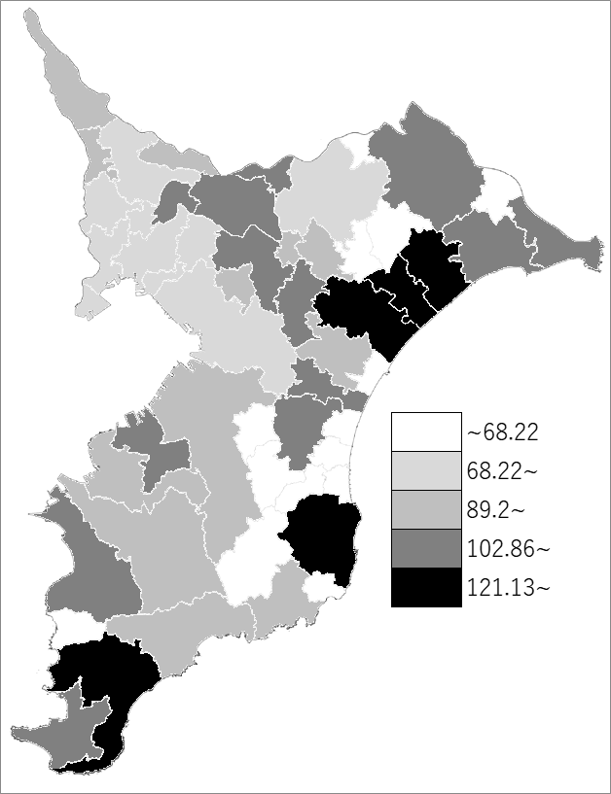
 | 千葉県の推移
平成15年 | 87.53
平成20年 | 88.32
平成25年 | 88.53
平成30年 | 89.74
令和5年 | 88.02

《備 考》 ・資料出所 総務省統計局「令和5年住宅・土地統計調査」 注）人口1万5千未満の町村については、調査対象外です。

